상품제안서
필립스 사운드바 | 상품코드: S44497

 |  |  |  |  |  |  | 02-713-8555 | www.synergygift.co.kr
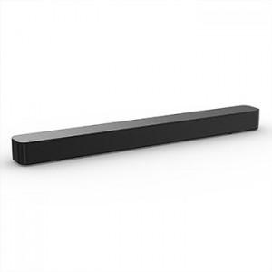

【상세/제작정보】

【인쇄/포장옵션】 | 스티커 / 포장불가능

【공급단가】 | 수량 | 5~ | 30~ | 50~ | 100~ | 300~
*VAT별도 | 단가 | 92,250원 | 90,030원 | 86,340원 | 84,130원 | 81,910원

【상품 URL】 | https://www.synergygift.co.kr:443/src/goods_detail.php?gdno=44497

